상품제안서
[최고급형] 클래시 32절 시스템 다이어리 (쓰리톤/6공바인더) | 상품코드: F24803

 |  |  |  |  |  |  | 02-412-0044 | www.easy1.co.kr
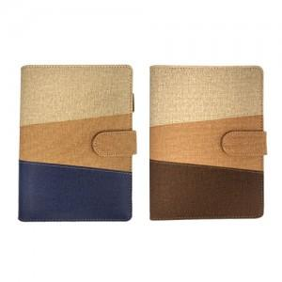

【상세/제작정보】 | ※내지-기본 노트식 입니다.(이틀식 희망시 별도 문의바랍니다) ※삽지 추가는 별도 문의 바랍니다. ※벌크 제품입니다.

【인쇄/포장옵션】 | 불박, 금박, 은박 / 포장불가능

【공급단가】 | 수량 | 100~ | 300~ | 500~ | 1,000~ | 3,000~
*VAT별도 | 노트식 | 11,620원 | 11,430원 | 11,160원 | 10,880원 | 10,690원
 | 이틀식 | 11,750원 | 11,560원 | 11,280원 | 10,990원 | 10,810원

【상품 URL】 | https://dev.easy1.co.kr:443/src/goods_detail.php?gdno=24803

